JSON_Cancelación
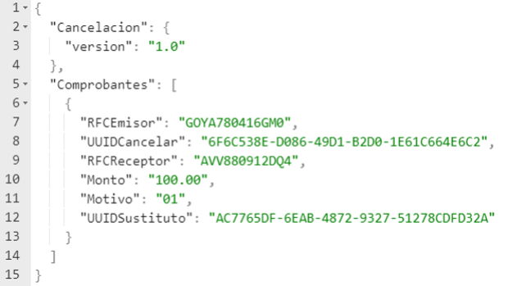
Identificador | Campos Clave - Valor
 | {
Requerido | "Cancelacion": { "version": "1.0"},
Requerido | "Comprobantes":[ {
Requerido | "RFCEmisor": "GOYA780416GM0",
Requerido | "UUIDCancelar": "6F6C538E-D086-49D1-B2D0-1E61C664E6C2",
Requerido | "RFCReceptor": "AVV880912DQ4",
Requerido | "Monto": "100.00",
Requerido | "Motivo": "01",
Condicional | "UUIDSustituto": "AC7765DF-6EAB-4872-9327-51278CDFD32A"
 | }
 | ]
 | }

